关系图
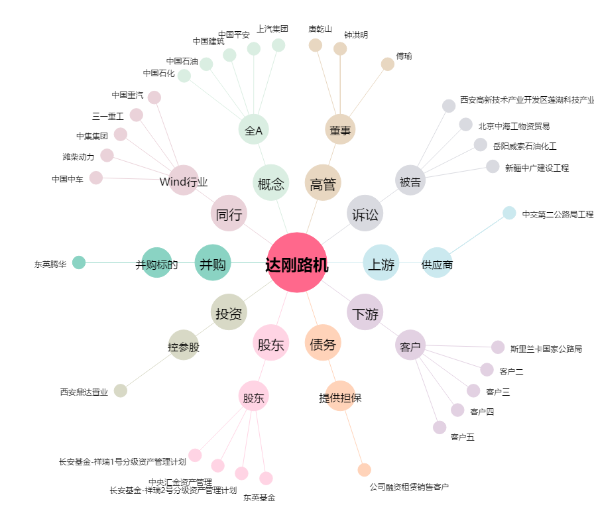
达刚路机[300103.SZ] - 关系概览图

